Sheet1
2-9-9-12分页(PAE 物理地址拓展)

 | 前情回顾 |  |  | 2、2-9-9-12分页实验 | 不同分页下，进程间的CR3特点
 |  | 在10-10-12分页模式下，最大只能访问4g内存空间(PTE的基址位只有20个)，但是4g远远不够用，
 |  | Intel在1996年，就意识到这个问题，设计出新的分页方式 2-9-9-12分页 |  | 3、页目录表指针表项 PDPE

 |  |  |  | 4、页目录表项结构 PDE
 | 1、2-9-9-12分页
 |  | 12 依然表示每个物理页大小位 4k |  | 5、页表项结构 PTE

 |  | 如果想增大物理内存的访问范围，就需要增大PTE的基址位,就要增大PTE |  | 6、XD标志位（AMD中称为NX,即No Excetion 不能执行 ）
 |  | 原PTE的基址位 20个, 可寻址范围 2^20*4096 = 4G
 |  |  | 2^21*4k = 8G | 7、页目录表基址0xC0600000,页表基址0xC0000000
 |  |  | 2^22*4k = 16G | 第二张PDT基址+0x1000，第三张+0x2000，最后一张+0x3000
 |  |  | …
 |  | 又考虑到本机尺寸(4字节)，直接将PTE的大小增加到8字节(共64位，后面12个属性位不变发)， |  | 8、页表公式 PTE=PDTPI*0x200000+PDI*0x1000+PTI*8
 |  | 此时 每个物理页就只能存储 512个PTE(2^9),最多支持PTI为511
 |  | PDT亦是如此，9-9-12 也就介绍完了 |  | 2-9-9-12分页的CR3能被 0x20整除
 |  |  |  | PTE中35-12是物理页基址，24位，低12位补0，
 |  | 2 表示在原有的结构上在加上一层目录 即页目录指针表 PDPT |  | 物理地址最大寻址空间2^24*4096=64G(即pae模式最多可以使用64G内存条)
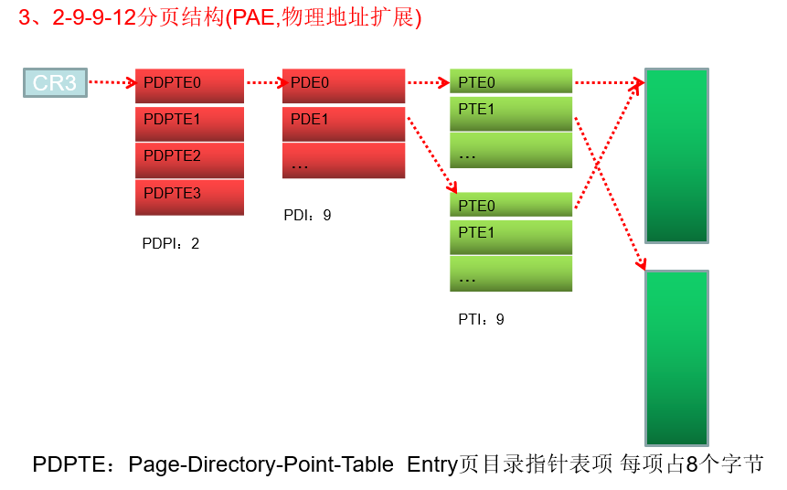
 |  |  |  | 2-9-9-12中第二个9 表示PTE最大索引范围，但是PTE的物理地址页有24位，
 |  |  |  | 做一个减法 24-2-9=13位，即 PTE最大索引范围应该是13位，
 |  |  |  | **准确的来说2-9-9-12中第二个9表示 在该模式下x86程序 进程仍是4GB空间，
 |  |  |  | **而PTE中的13位 则是指该模式下 可寻址的物理内存空间大小比原来多了4个bit，
 |  |  |  | 也就是64GB内存空间。也就是10-10-12、2-9-9-12实验操作方式差不多的原因。

 |  |  |  | PTE与物理页的关系，全为0 没有挂物理页，一个PTE对一个物理页，多个PTE对一个物理页

 |  |  |  | 不同分页下，进程间的CR3特点
 |  |  |  | 10-10-12：0x1000的整数倍(指向页目录表，就是一个物理页)
 |  |  |  | 2-9-9-12：0x20的整数倍(指向页目录指针表，4个页目录指针，每项8字节)

Sheet2
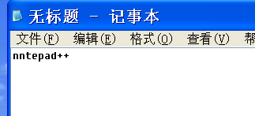
1）修改xp系统位2-9-9-12分页模式

2）进入notepad进程，验证结论
 | ① 字符的线性地址

 | ②遍历进程并进入notepad的进程中
 | kd> !process 0 0 // cr3：0a3c02c0；pid：8964d500；
 | …
 | PROCESS 8964d500 SessionId: 0 Cid: 0644 Peb: 7ffd3000 ParentCid: 0580
 | DirBase: 0a3c02c0 ObjectTable: e2761428 HandleCount: 46.
 | Image: notepad.exe
 | kd> .process /i 8964d500
 | kd> g
 | kd> dc 000AB318 // 使用线性地址查看 字符内容
 | 000ab318 006f006e 00650074 00610070 002b0064 n.o.t.e.p.a.d.+.
 | 000ab328 0000002b 00000000 00000000 00000000 +...............

 | ③拆分线性地址进行验证，0x000ab318 ->00 [00 0000 000] [0 1010 1011] [0011 0001 1000]
 | kd> !dd cr3+0*8 // 页目录表指针项
 | # a3c02c0 1fc57801
 | kd> !dd 1fc57000+0*8 // 页目录表项
 | #1fc57000 1fc5f867
 | kd> !dd 1fc5f000+ab*8 // 页表项
 | #1fc5f558 1ff6c867
 | kd> !dc 1ff6c000+318 // 对应的物理地址
 | #1ff6c318 006f006e 00650074 00610070 002b0064 n.o.t.e.p.a.d.+.
 | #1ff6c328 0000002b 00000000 00000000 00000000 +...............
 | kd> !eb 1ff6c000+318+2 6e // 修改字符

Sheet3
1、Page-Directory-Point-Table Entry

Avail位 是给操作系统使用的
1、PDPTE共有四项(第一个2)。
2、35-12 存储的是页目录表的基址，低12位补0，共36位，即页目录基址。

Sheet4
2、PDE结构

大页
特别说明：
ps位下标为 7.
1、当PS=1时PDE指向大页，35-21位是
大页的物理地址，这样36位的物理
地址的低21位为0，这就意味着页
的大小为2MB，且都是2MB对齐。
2、当PS=0时PED指向小页，35-12位是页表
基址,低12位补0，共36位。

小页

 | pat位 是页属性表，与cpu有关。
 | Avail位 是给操作系统使用的

Sheet5
3、PTE结构

pat位 是页属性表，与cpu有关。
Avail位 是给操作系统使用的

特别说明：
PTE中35-12是物理页基址，24位，低12位补0，2^24*4096=64G
物理页基址+12位的页内偏移指向具体数据

Sheet6
4、XD标志位（AMD中称为NX,即No Excetion ）
PDE/PTE结构
段的属性有可读、可写和可执行
页的属性有可读、可写
当RET执行返回的时候，如果我修改堆栈里面的数据指向一个我提前准备
好的数据（把数据当作代码来执行，漏洞都是依赖这点，比如SQL注入也是）
所以，Intel就做了硬件保护，做了一个不可执行位，XD=1时。那么你的软件溢出
了也没有关系，即使你的EIP蹦到了危险的“数据区”，也是不可以执行的！
在PAE分页模式下，PDE与PTE的最高位为XD/NX位.

